Додаток № 2
 |  |  |  |  |  |  |  | Додаток №2 до Запиту 3262 OR
 |  | Форма цінової пропозиції

(Назва Учасника), надає свою пропозицію щодо участі у закупівлі інформаційно-стендової продукції для облаштування просторів безпеки.
Відомості про підприємство |  |  |  | Повне найменування учасника – суб’єкта господарювання
 |  |  |  | Ідентифікаційний код за ЄДРПОУ або реєстраційний номер облікової картки платника податків
 |  |  |  | Реквізити (адреса - юридична та фактична, телефон, факс, телефон для контактів, e-mail, розрахунковий рахунок)
Відомості про особу (осіб), які уповноважені представляти інтереси Учасника |  |  |  | (Прізвище, ім’я, по батькові, посада, контактний телефон).

№ п/п | Технічні характеристики та опис |  |  | Од. виміру | Кількість | Ціна, за одиницю, (з урахуванням всіх податків і зборів) * | Вартість, грн., (з урахуванням всіх податків і зборів) * | Умови оплати, % передплати /післяплати | Термін поставки товару, календарних днів

 | Найменування | Технічний опис виробів | Пропозиція Учасника (вказати параметри та характеристики продукції або підтвердити відповідність вимогам Запиту)
ЛОТ 1
1.1. | 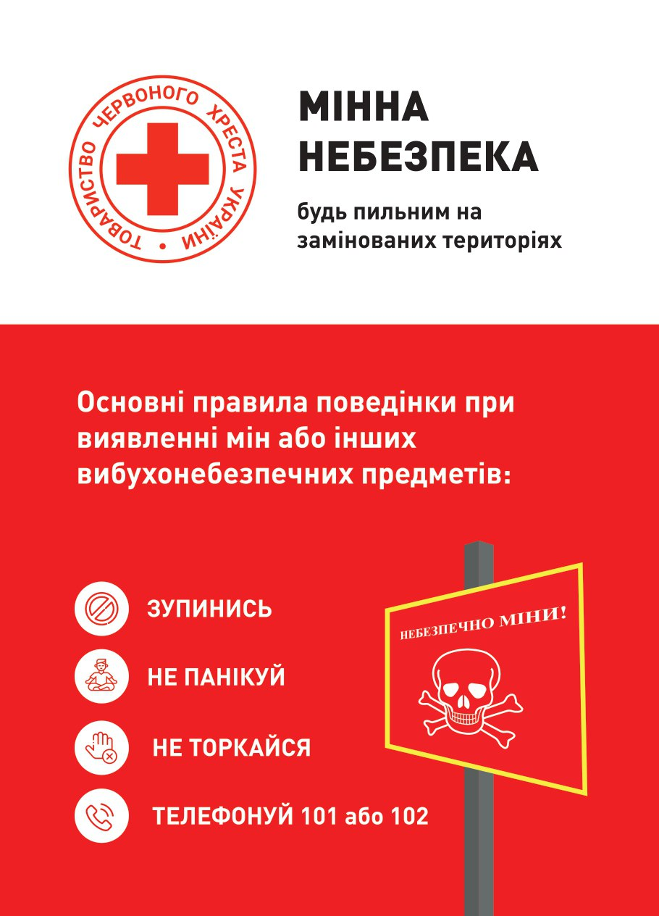 Мобільний стенд типу "Рол-ап" | Розмір: 1200x2000 мм Конструкція та матеріали Корпус: алюмінієвий профіль класу " Стандарт"; Колір: срібний; Верхнє кріплення: алюмінієвий клік-профіль; Щогла: секційна; Пружинний механізм: з фіксатором; Полотно: литий банер ПВХ 400-440 г/м2, білий; Банер має бути попередньо встановлений у конструкцію( заправлений у касету); Характеристики друку Тип друку: еко-сольвентний; Роздільна здатність: від 1400 dpi; Друк: 4+0; Макет надається Замовником переможцю закупівлі; Комплектація: конструкція з банером, міцний тканинний чохол-сумка з ручками для транспортування. Пакування: індивідуальне, картонна коробка згідно розміру готової конструкції. |  | штук | 24 |  | 0.00
Вартість пропозиції по ЛОТ 1, грн* |  |  |  |  |  |  | 0.00
ЛОТ 2
2.1. |  Вивіска з логотипами | Розмір: 600 × 400 мм (горизонтальна орієнтація) Матеріали Алюмінієвий композитний матеріал (ACM), тип Dibond або еквівалент Товщина — 3 мм Зовнішні шари — алюміній, внутрішній — поліетилен Кріплення В комплекті до кожної вивіски мають бути саморізи 4 шт та міцний двосторонній скотч вже приклеєний вздовж низу та верху зворотньої сторони вивіски. Отвори: 4 шт по кутам Вимоги до якості •Виріб повинен бути стійким до вологи та температурних коливань у приміщенні •Відсутність гострих кутів та дефектів поверхні Вид друку: УФ-друк. Не допускається нанесення зображення на плівку з подальшим наклеюванням. |  | штук | 24 |  | 0.00
2.2. | 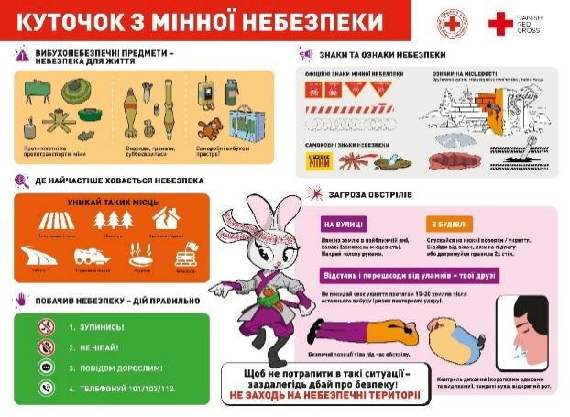 Інформаційний стенд «Куточок з мінної безпеки» | Розмір виробу: 1200*900 мм (+/-5 мм), горизонтальна орієнтація |  | штук | 24 |  | 0.00
 |  | Тип: Стаціонарний настінний стенд, суцільна основа Кути заокруглені, безпечні для використання в дитячих приміщеннях
 |  | Матеріал основи: Алюмінієва композитна панель (ACP) загальною товщиною 3 мм, що складається з двох зовнішніх алюмінієвих шарів товщиною не менше 0,21 мм кожний та внутрішнього наповнювача з поліетилену низької щільності (LDPE) або мінералізованого полімерного наповнювача.
 |  | Поверхня - матова (антиблікова)
 |  | Тип друку: прямий УФ-друк по матеріалу або інтер’єрний друк на вініловій плівці, Покриття: Матова ламінація
 |  | Якість: Якість друку не менше 1440 dpi. Читабельність з відстані 2-3 м
 |  | Дизайн: Строго за макетом. Без змін кольорів, шрифтів чи розміщення. Виробництво розпочинається виключно після письмового погодження Замовником фінального пре-прес макета, підготовленого Учасником
 |  | Кріплення: Пріоритет: приховане настінне кріплення, що витримує вертикальне навантаження ≥10 кг на точку кріплення. Альтернатива: дистанційні металеві тримачі - 6 шт (по кутах та центру довгих сторін), товщина ≥3 мм, міцність ≥10 кг/точка. Монтаж: на стіну за допомогою дюбелів/анкерів відповідно до матеріалу стіни; стенд після монтажу повинен бути вертикальний і стійкий.
 |  | Вимоги: Стійкість до умов експлуатації в приміщенні Без дефектів, тріщин, відшарувань чи гострих елементів Придатний для освітніх і громадських просторів На вимогу Замовника Учасник зобов'язаний надати кольоропробу (фрагмент друку на обраному матеріалі) для затвердження відповідності кольорів макету (входить у вартість пропозиції).
 |  | Комплектація: Стенд - 1 шт. Кріплення - 1 комплект
 |  | Пакування та логістика: Вимоги: Кожен куточок - у повітряно-бульбашкову плівку та щільний картон. Захист: Обов’язкові захисні кутики на кути виробу. Транспортування: Для служб доставки - жорстке обрештування/флет-бокс. Маркування «Крихке».
 |  | Гарантія: Виконавець надає гарантію на цілісність основи та стійкість друку до вицвітання терміном не менше 5 років (при експлуатації всередині приміщення).
Вартість пропозиції по ЛОТ 2, грн* |  |  |  |  |  |  | 0.00
* Товариство Червоного Хреста України є громадською неприбутковою організацією і просить надати максимальні знижки на товар, вказаний у ціновій пропозиції.
**Закупівля здійснюється окремими лотами.
Вартість доставки, відповідно до розподілу, має бути врахована у вартість товару.
Примітка: вартість одиниці продукції та загальну вартість пропозиції потрібно заповнювати у гривнях, зазначаючи цифрове значення, яке має не більше двох знаків після коми.
Ми погоджуємось, що всі витрати, пов’язані з пакуванням, фасуванням, доставкою товару, завантажувально-розвантажувальними роботами здійснюються за рахунок Постачальника відповідно до розподілу, вказаного у Додатку №3.
Ми погоджуємося та ознайомлені з умовами типового Договору ТЧХУ (Додаток №4 до Запиту).
Ми погоджуємося з умовами, що Замовник має право розділити дану закупівлю між декількома постачальниками за умови наявності більш вигідних умов на різні позиції.
Ми погоджуємося з умовами, що Ви можете відхилити нашу чи всі надані пропозиції, та розуміємо, що Ви не обмежені у прийнятті будь-якої іншої пропозиції з більш вигідними для Вас умовами.
Ми погоджуємось зафіксувати цінову пропозицію протягом 90 календарних днів з моменту подачі
Подаючи свою пропозицію ми підтверджуємо повну комплектацію та відповідність умовам зазначеним в Запиті.
Учасники повинні надсилати цінові пропозиції з підписом і печаткою (за наявності)

 |  | Керівник організації/ФОП:____________________________ ( ____________________)
 |  | МП підпис ПІБ

